概要
目標角度と現在角度の推移
項目 | 値
生成日時 | 2026-09-23 01:06:58
記録点数 | 1792
記録時間 [s] | 179.3
最終目標角度 [deg] | 90
最終指令角度 [deg] | 8.66
最終現在角度 [deg] | 6.669761986
最終角度誤差 [deg] | 1.990238014
最大追従誤差 [deg] | 2.0060719394
最終状態 | ROTATING

把持点（生値） | 最小法線力 [N] | 平均法線力 [N] | 最大法線力 [N]
AMIR1 左指 | 2.3263945246E-11 | 13.993287981 | 24.625706682
AMIR1 右指 | 2.3263365529E-11 | 14.018268582 | 24.550900897
AMIR2 左指 | 2.3346199191E-11 | 13.469104777 | 23.512362082
AMIR2 右指 | 2.3346103182E-11 | 13.489517807 | 23.252978545

把持点（把持直後=0補正） | 最小変動 [N] | 平均変動 [N] | 最大変動 [N]
AMIR1 左指 | 0.011493860964 | 3.9454957163 | 12.654804331
AMIR1 右指 | 0.013495357714 | 4.1302211006 | 12.265678714
AMIR2 左指 | 0.011184678332 | 9.6846929392 | 13.752345122
AMIR2 右指 | 0.016559637292 | 9.9421816099 | 13.707715163

把持点の法線力推移（表示用平滑値）
物体重心位置 | 初期値 [m] | 最終値 [m] | 変位 [m]
X | -4.8304295193E-22 | 0.98013950044 | 0.98013950044
Y | -1.2219049697E-20 | 0.00029144334685 | 0.00029144334685

把持直後基準の法線力変動

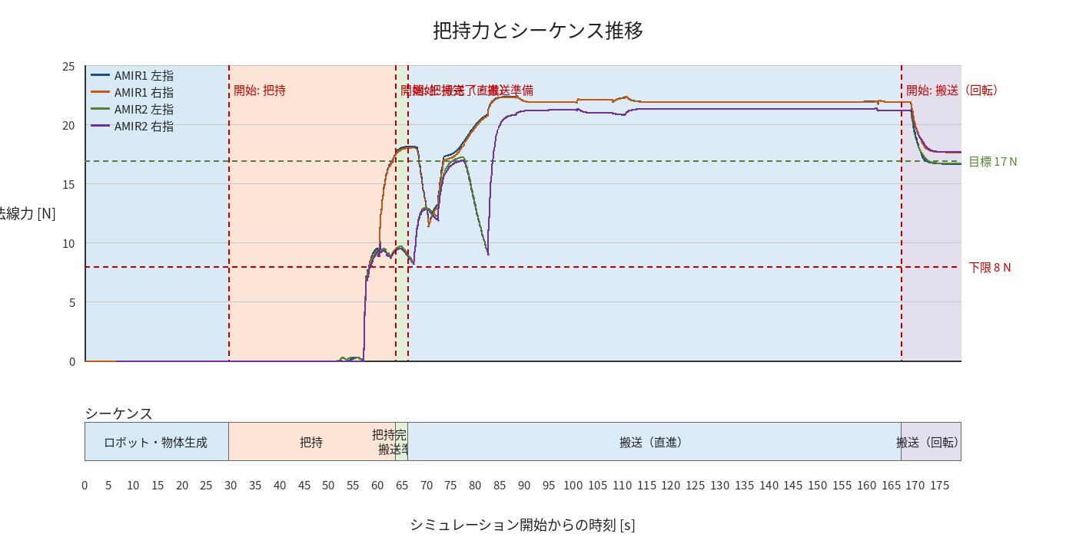

物体姿勢 XYZ（Roll・Pitch・Yaw）

物体重心位置のX-Y軌跡（Zは除外）

右指グラフ
